상품제안서
크린랩 여러번 빨아쓰는 행주 20매입 | 상품코드: F28895

 |  |  |  |  |  |  | 02-412-0044 | www.easy1.co.kr
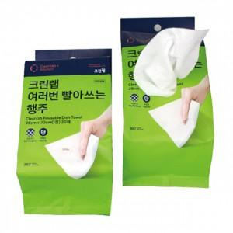

【상세/제작정보】 | 스티커 제작 및 부착 문의

【인쇄/포장옵션】 | / 포장불가능

【공급단가】 | 수량 | 108~ | 324~ | 540~ | 1,000~ | 3,000~
*VAT별도 | 단가 | 3,360원 | 3,300원 | 3,220원 | 3,160원 | 3,080원

【상품 URL】 | https://dev.easy1.co.kr:443/src/goods_detail.php?gdno=28895

